상품제안서
린넨 에코백 모음전 [BG082] | 상품코드: F29908

 |  |  |  |  |  |  | 02-412-0044 | www.easy1.co.kr
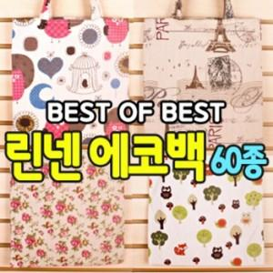

【상세/제작정보】 | [ 타입당 최소 10개 단위로 선택하여 주시길 바랍니다. ] [ 품절 목록 ] [2. 러블리플라워], [5. 로즈플라워], [7. 송이나무], [12. 돌고래] , [15-네츄럴], [20. 에펠탑04], [21. 로즈플라이], [27. 줄기나무], [28. 우편]. [29. 송이플라워], [30. 트레블라이프], [31. 세모], [40. 블루플라워], [51.플라워새장], [55. 바퀴]

【인쇄/포장옵션】 | 실크, 풀칼라 / OPP(비닐)

【공급단가】 | 수량 | 200~ | 500~ | 1,000~ | 3,000~ | 5,000~
*VAT별도 | 단가 | 1,930원 | 1,900원 | 1,860원 | 1,780원 | 1,710원

【상품 URL】 | http://www.easy1.co.kr/src/goods_detail.php?gdno=29908

